Feuil1
BON DE COMMANDE
GRENOBLE
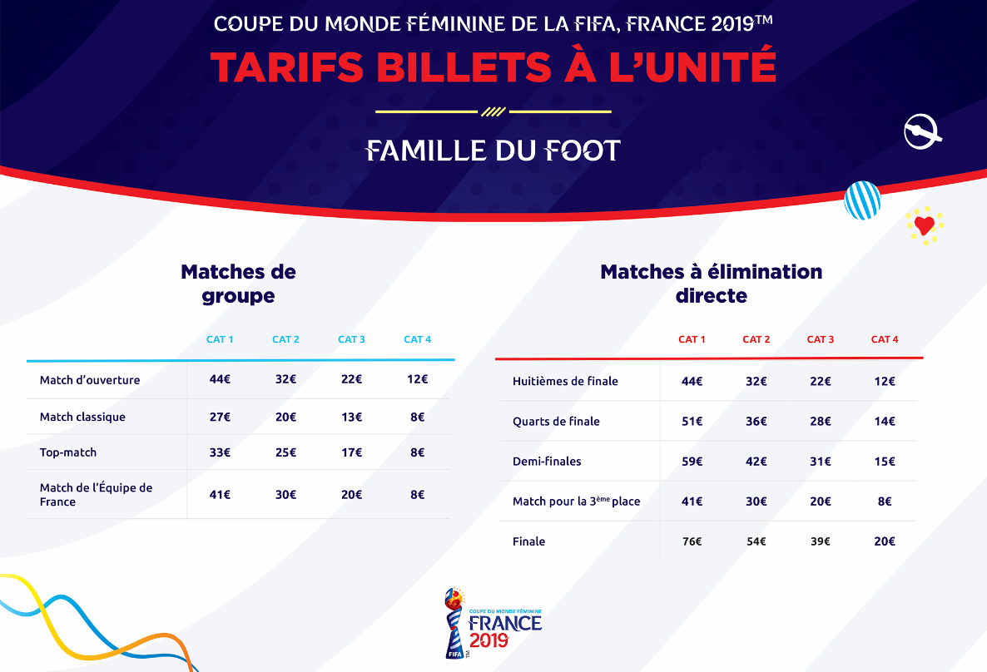

 | COORDONNEES ACHETEUR
 | Raison Sociale: |  |  |  |  |  | ENCART RESERVE LOC

 | Prénom et NOM: |  |  |  |  |  | NUMERO CLIENT

 | Tel:

 | Adresse/CP/Ville: |  |  |  |  |  | NUMERO COMMANDE

 | Mail:

wpar débit du compte club, en envoyant ce bon de commande depuis la messagerie officielle du club, j'accepte le prélèvement du montant de ma commande sur le compte du club
 | Mode de paiement:

Réservé aux clubs de la Ligue Auvergne-Rhône-Alpes de Football
commande de 10 places minimum
Merci de renvoyer ce bon de commande scanné et signé par e-mail à l'adresse suivante : billetterie@laurafoot.fff.fr
Une confirmation de commande vous sera envoyée par e-mail dès que celle-ci aura été traitée et sous réserve des places disponibles.

 |  |  | QUANTITE |  |  |  | TOTAL
 | MATCHES DE GROUPE |  | CAT 1 | CAT 2 | CAT 3 | CAT 4
 | 2018-06-09 | BRA V JAM | 0 | 0 | 0 | 0 | - €
 | 2018-06-12 | NGA V KOR | 0 | 0 | 0 | non disponible | - €
 | 2018-06-15 | CAN V NZL | 0 | 0 | 0 | 0 | - €
1 | 2018-06-18 | JAM V AUS | 0 | 0 | 0 | non disponible | - €
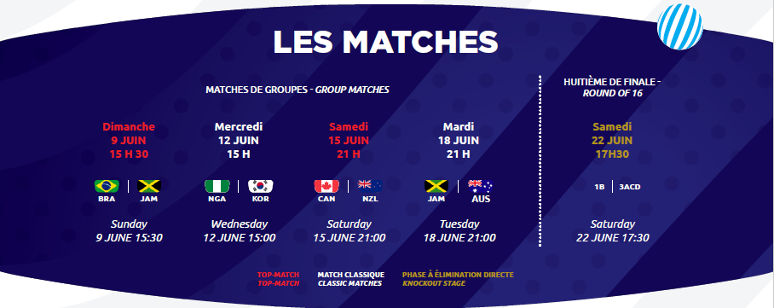
2
3 | HUITIEME DE FINALE
 | 2018-06-22 | 1B V. 3ACD | 0 | 0 | 0 | non disponible | - €

 | Commande expédiée (frais d’envoi forfaitaire) : pli sécurisé DHL/Chronopost = 25€ |  |  |  |  |  | a | - €
 | ou Retrait sur place (gratuit) : dans ce cas, indiquer votre lieu de retrait sur place |  |  |  |  |  | a
Lyon (LAuRAFoot, 350B, av Jean Jaurès, 69007 Lyon)
ou Cournon (LAuRAFoot, ZI Bois Joli II, 13 rue Bois Joli, 63800 Cournon)

 |  |  |  |  | TOTAL |  |  | - €
NOUS VOUS RAPPELONS QU’AUCUNE PLACE NE SERA ÉMISE AVANT RÉCEPTION DU PAIEMENT.
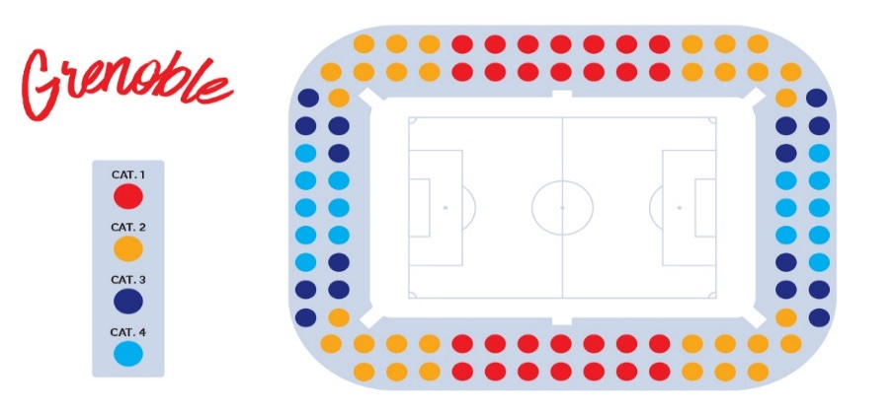

 | RECAPITULATIF DE COMMANDE |  | CAT 1 | CAT 2 | CAT 3 | CAT 4
 | TOTAL DE BILLETS |  | 0 | 0 | 0 | 0

Pour toutes informations complémentaires, les services de la Ligue sont à votre disposition :
Tel : 04 73 93 99 95 ou Mail : billetterie@laurafoot.fff.fr
Signature

Date_______________________________________
A__________________________________________

En signant ce bon de commande, je reconnais avoir pris connaissance des Conditions Générales d’Acquisition et d’Utilisation des billets et celles de l'opérateur billetterie (disponibles sur https://tickets.fwwc19.fr) et les accepte expressément.
Les informations recueillies dans le Processus de sélection font l’objet d’un traitement informatique destiné à enrichir une base client. Les destinataires des données sont les membres de l’équipe chargée de la billetterie au sein du LOC. Les informations pourront être transmises à la Fédération Française de Football, à la FIFA et ses filiales. Conformément à la loi « informatique et libertés » du 6 janvier 1978 modifiée en 2004, vous bénéficiez d’un droit d’accès et de rectification aux informations qui vous concernent, que vous pouvez exercer en vous adressant directement auprès de l'Association LOC 2019, Tour Montparnasse, 33 Avenue du Maine, 75015 PARIS par courrier postal ou par e-mail à l’adresse tickets@loc2019.fr
Vous pouvez également, pour des motifs légitimes, vous opposer au traitement des données vous concernant.

